Painel
100,00%

Total Alunos | Contagem vendas |  | Contagem vendas | Total Alunos
10617 | 1064 | 100.00% | 1064 | 10617
 |  | 0.00%
Faturamento
FeedBack | Soma das Vendas |  | Soma das Vendas | FeedBack
3.53 | R$ 522,195.00 |  | R$ 522,195.00 | 3.53

Painel Consulta
3 | ALEXANDRA CONCEIÇÃO |  | 5 | 2 |  | MAIO | 2017 | VENDAS ALEXANDRA CONCEIÇÃO EM MAIO DE 2017

 |  |  |  | Contagem | Total |  | Alunos | Feedback |  | % Contagem | % Total Ano
 |  |  |  | 8 | R$ 4,038.00 |  | 79 | 4.00 |  | 25.00% | 7.48%
VENDAS ALEXANDRA CONCEIÇÃO EM MAIO DE 2017
jan | 13 | 6124
fev | 5 | 2643
mar | 9 | 4507
abr | 14 | 6454
mai | 8 | 4038
jun | 11 | 5459
jul | 3 | 1772
ago | 15 | 7288
set | 7 | 3329
out | 3 | 1772
nov | 15 | 7288
dez | 7 | 3329

MAIO
Marcelo Leal | 8
Janny Costa | 17
Alexandra Conceição | 7
ALEXANDRA CONCEIÇÃO
jan | 3 | 1639
fev | 11 | 5779
mar | 5 | 2330
abr | 11 | 6190
mai | 7 | 3286
jun
jul
ago
set
out
nov
dez

0% | 1 | Limite | 18
10% | 1 | Valor | 8
20% | 1 | Ponteiro | 0.01
 | 1
 | 1
 | 1
 | 1
 | 1
 | 1
 | 1
 | 1
 | 1
 | 1
 | 8
 | 0.01
 | 9.99
4,00

30% | 1 | Complemento | 9.99
40% | 1
50% | 1
60% | 1 |  |  |  |  |  |  |  | Ruim | 1 | Límite | 10
70% | 1 |  |  |  |  |  |  |  | Regular | 1 | Valor | 4.00
80% | 1 |  |  |  |  |  |  |  | Bom | 1 | Ponteiro | 0.04
90% | 1 |  |  |  |  |  |  |  | Ótimo | 1 | Complemento | 5.96
 |  |  |  |  |  |  |  |  |  | 1
 |  |  |  |  |  |  |  |  |  | 1
 |  |  |  |  |  |  |  |  |  | 1
 |  |  |  |  |  |  |  |  |  | 1

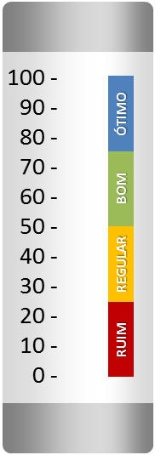

Limite | 150 | 100% |  |  |  |  | 100%
Valor | 79 | 52.67% |  |  |  |  | 25.00%
Complemento | 71 | 47.33% |  |  |  |  | 75.00%

